Cuadro comparativo
INSERTAR ACTIVIDAD
 |  | CUADRO COMPARATIVO DE PROVEEDORES |  |  |  |  |  | FF: | 2019-07-09
 |  |  |  |  |  |  |  | Código | IA-FO-PC013
 |  |  |  |  |  |  |  | Versión | 1
Depto.: |  | Ingeniería |  | Área: | Planeación y control |  |  | Fecha:

Proyecto: | MTTO ZENÚ |  |  | Dirección: |  |  |  | N° Cotización:
Responsable: | KEVEN VILLA |  |  |  | Cargo: | RESIDENTE DE OBRA

CUADRO COMPARATIVO DE |  |  | Amoblamiento
Descripción del producto | Cant. | Und. | CASA FERRETERA |  | TIENDAS |  | FERROSERVICE |  | TECNOPINTURA |  | DEP PARIS |  | MUNDO ALIANZA |  | Costos objetivos
 |  |  | Valor unitario | Subtotal | Valor unitario | Subtotal | Valor unitario | Subtotal | Valor unitario | Subtotal | Valor unitario | Subtotal | Valor unitario | Subtotal | Proveedor | Menor valor | Subtotal
ALCOHOL INDUSTRIAL (CUÑETE) | 1 | Und. |  | $ - | $ 195,000 | $ 195,000 | $ 175,000 | $ 175,000 |  | $ - | $ 115,000 | $ 115,000 |  | $ - | DEP PARIS | $ 115,000 | $ 115,000
BISAGRA DE PARCHE | 1 | Und. |  | $ - | $ 5,500 | $ 5,500 | $ 6,500 | $ 6,500 |  | $ - | $ 3,000 | $ 3,000 |  | $ - | DEP PARIS | $ 3,000 | $ 3,000
BISAGRA MINIPARCHE | 1 | Und. |  | $ - | $ 5,500 | $ 5,500 | $ 4,500 | $ 4,500 |  | $ - | $ 3,000 | $ 3,000 |  | $ - | DEP PARIS | $ 3,000 | $ 3,000
BISAGRA TIPO BANDERA | 1 | Und. |  | $ - | $ 1,698 | $ 1,698 | $ 900 | $ 900 |  | $ - | $ 2,500 | $ 2,500 |  | $ - | FERROSERVICE | $ 900 | $ 900
BOQUILLA PARA JUNTAS (LECHADA) BLANCA X 5 KG | 1 | Und. |  | $ - | $ 33,500 | $ 33,500 | $ 32,600 | $ 32,600 |  | $ - | $ 34,000 | $ 34,000 |  | $ - | FERROSERVICE | $ 32,600 | $ 32,600
BROCHA 2" PROFESIONAL MONA/AZUL GOYA | 1 | Und. | $ 6,176 | $ 6,176 |  | $ - | $ 7,100 | $ 7,100 | $ 7,200 | $ 7,200 | $ 8,000 | $ 8,000 | $ 6,244 | $ 6,244 | CASA FERRETERA | $ 6,176 | $ 6,176
BROCHA DE 3" PROFESIONAL MONA/AZUL GOYA | 1 | Und. | $ 10,252 | $ 10,252 |  | $ - | $ 11,650 | $ 11,650 | $ 12,100 | $ 12,100 | $ 13,000 | $ 13,000 | $ 10,352 | $ 10,352 | CASA FERRETERA | $ 10,252 | $ 10,252
BROCHA DE 4" PROFESIONAL MONA/AZUL GOYA | 1 | Und. | $ 13,697 | $ 13,697 |  | $ - | $ 15,600 | $ 15,600 | $ 16,000 | $ 16,000 | $ 18,000 | $ 18,000 | $ 13,827 | $ 13,827 | CASA FERRETERA | $ 13,697 | $ 13,697
CARRETA DE NYLON 60 LB | 1 | Und. | $ 9,958 | $ 9,958 | $ 3,333 | $ 3,333 | $ 4,200 | $ 4,200 |  | $ - | $ 6,000 | $ 6,000 | $ 3,431 | $ 3,431 | TIENDAS | $ 3,333 | $ 3,333
CINTA ENMASCARAR 24 X 40 MULTIP.TESA - 8823534 | 1 | Und. | $ 20,714 | $ 20,714 | $ 3,150 | $ 3,150 | $ 3,600 | $ 3,600 |  | $ - | $ 6,000 | $ 6,000 | $ 9,452 | $ 9,452 | TIENDAS | $ 3,150 | $ 3,150
CINTA SEÑALIZACION PELIGRO AMARILLA 90MM X 500 M | 1 | Und. |  | $ - | $ 23,041 | $ 23,041 | $ 29,000 | $ 29,000 |  | $ - | $ 30,000 | $ 30,000 | $ 21,500 | $ 21,500 | MUNDO ALIANZA | $ 21,500 | $ 21,500
CUCHILLA PARA CALADORA 10 CM | 1 | Und. |  | $ - | $ 37,900 | $ 37,900 | $ 10,000 | $ 10,000 |  | $ - | $ 4,000 | $ 4,000 |  | $ - | DEP PARIS | $ 4,000 | $ 4,000
DISCO ABRASIVO 4 1/2'' CORTE METAL DOBLE PROPOSITO ABRACOL | 1 | Und. | $ 2,144 | $ 2,144 | $ 1,890 | $ 1,890 | $ 2,900 | $ 2,900 |  | $ - | $ 6,000 | $ 6,000 | $ 2,206 | $ 2,206 | TIENDAS | $ 1,890 | $ 1,890
DISCO ABRASIVO 7' X 1/6" X 7/8" CORTE METAL ABRACOL | 1 | Und. | $ 6,471 | $ 6,471 | $ 5,981 | $ 5,981 | $ 7,600 | $ 7,600 |  | $ - | $ 10,000 | $ 10,000 | $ 6,731 | $ 6,731 | TIENDAS | $ 5,981 | $ 5,981
DISCO ABRASIVO DE 7" PARA PULIR | 1 | Und. | $ 7,731 | $ 7,731 | $ 8,230 | $ 8,230 | $ 9,200 | $ 9,200 |  | $ - | $ 9,500 | $ 9,500 |  | $ - | CASA FERRETERA | $ 7,731 | $ 7,731
DISCO DE ZIRCONIO 4 1/2 | 1 | Und. | $ 5,840 | $ 5,840 | $ 8,564 | $ 8,564 | $ 8,500 | $ 8,500 |  | $ - | $ 8,000 | $ 8,000 | $ 8,010 | $ 8,010 | CASA FERRETERA | $ 5,840 | $ 5,840
DISCO DIAMANTADO PARA PULIR | 1 | Und. |  | $ - | $ 55,922 | $ 55,922 | $ 58,000 | $ 58,000 |  | $ - | $ 6,000 | $ 6,000 |  | $ - | DEP PARIS | $ 6,000 | $ 6,000
DISCO DIAMANTADO SEGMENTO 4 1/2'' ABRACOL | 1 | Und. | $ 8,068 | $ 8,068 |  | $ - | $ 13,500 | $ 13,500 |  | $ - | $ 13,000 | $ 13,000 |  | $ - | CASA FERRETERA | $ 8,068 | $ 8,068
DISCO DIAMANTE SEGMENTO 4 1/2" | 1 | Und. | $ 21,100 | $ 21,100 | $ 10,416 | $ 10,416 | $ 13,500 | $ 13,500 |  | $ - | $ 14,000 | $ 14,000 |  | $ - | TIENDAS | $ 10,416 | $ 10,416
DISCO DIAMANTE SEGMENTO 7" | 1 | Und. | $ 18,100 | $ 18,100 | $ 23,219 | $ 23,219 | $ 31,000 | $ 31,000 |  | $ - | $ 25,000 | $ 25,000 | $ 18,733 | $ 18,733 | CASA FERRETERA | $ 18,100 | $ 18,100
DISCO LIMPIEZA 4 1/2" FIBRA NO TEJIDA | 1 | Und. |  | $ - |  | $ - |  | $ - |  | $ - | $ 26,000 | $ 26,000 |  | $ - | DEP PARIS | $ 26,000 | $ 26,000
HOJA DE LIJA #150 ABRACOL | 1 | Und. | $ 1,345 | $ 1,345 | $ 1,507 | $ 1,507 | $ 1,500 | $ 1,500 | $ 1,700 | $ 1,700 | $ 2,000 | $ 2,000 | $ 1,401 | $ 1,401 | CASA FERRETERA | $ 1,345 | $ 1,345
HOJA DE LIJA 120 ABRACOL | 1 | Und. | $ 1,345 | $ 1,345 | $ 1,490 | $ 1,490 | $ 1,500 | $ 1,500 | $ 17,000 | $ 17,000 | $ 2,000 | $ 2,000 | $ 1,401 | $ 1,401 | CASA FERRETERA | $ 1,345 | $ 1,345
HOJAS DE SIERRA - SEGUETA NF 1218 NICHOLSON | 1 | Und. | $ 2,479 | $ 2,479 | $ 2,925 | $ 2,925 | $ 3,200 | $ 3,200 |  | $ - | $ 4,000 | $ 4,000 |  | $ - | CASA FERRETERA | $ 2,479 | $ 2,479
LIJA DE BANDA 120 | 1 | Und. | $ 5,966 | $ 5,966 | $ 54,561 | $ 54,561 | $ 6,500 | $ 6,500 |  | $ - | $ 8,000 | $ 8,000 |  | $ - | CASA FERRETERA | $ 5,966 | $ 5,966
LIMPION WYPALL X-70 REGULAR 3165 X 88 HOJA BCO KCC - 0524570 | 1 | Und. | $ 37,983 | $ 37,983 | $ 50,054 | $ 50,054 | $ 55,000 | $ 55,000 |  | $ - |  | $ - | $ 40,210 | $ 40,210 | CASA FERRETERA | $ 37,983 | $ 37,983
PEGACOR CERAMICO BLANCO X 25KG | 1 | Und. |  | $ - | $ 54,900 | $ 54,900 | $ 39,500 | $ 39,500 |  | $ - | $ 26,000 | $ 26,000 |  | $ - | DEP PARIS | $ 26,000 | $ 26,000
PIPETA GAS | 1 | Und. |  | $ - | $ 22,303 | $ 22,303 | $ 29,500 | $ 29,500 |  | $ - | $ 34,000 | $ 34,000 | $ 26,413 | $ 26,413 | TIENDAS | $ 22,303 | $ 22,303
PLASTICO POLIETILENO NEGRO 1.5M CAL 5 | 1 | kl | $ 6,807 | $ 6,807 | $ 6,461 | $ 6,461 | $ 6,500 | $ 6,500 |  | $ - | $ 3,000 | $ 3,000 |  | $ - | DEP PARIS | $ 3,000 | $ 3,000
PLASTICO POLIETILENO TRANSPARENTE | 1 | kl |  | $ - | $ 13,850 | $ 13,850 | $ 15,500 | $ 15,500 |  | $ - | $ 4,000 | $ 4,000 |  | $ - | DEP PARIS | $ 4,000 | $ 4,000
PUNTA ESTRELLA TALADRO | 1 | Und. | $ 2,353 | $ 2,353 | $ 4,569 | $ 4,569 | $ 3,500 | $ 3,500 |  | $ - | $ 2,000 | $ 2,000 | $ 4,097 | $ 4,097 | DEP PARIS | $ 2,000 | $ 2,000
RODILLO DE PUAS | 1 | Und. |  | $ - |  | $ - | $ 120,000 | $ 120,000 | $ 97,700 | $ 97,700 |  | $ - |  | $ - | TECNOPINTURA | $ 97,700 | $ 97,700
RODILLO EPOXICO 9" | 1 | Und. | $ 10,126 | $ 10,126 | $ 10,598 | $ 10,598 | $ 11,550 | $ 11,550 | $ 16,400 | $ 16,400 | $ 24,000 | $ 24,000 |  | $ - | CASA FERRETERA | $ 10,126 | $ 10,126
RODILLO FELPA ACRILICA POPULAR 9 GOYA | 1 | Und. | $ 6,429 | $ 6,429 | $ 6,364 | $ 6,364 |  | $ - | $ 9,875 | $ 9,875 | $ 14,000 | $ 14,000 |  | $ - | TIENDAS | $ 6,364 | $ 6,364
RODILLO GOYA FELPA JUNIOR 3 REF 1144 | 1 | Und. | $ 3,403 | $ 3,403 | $ 3,502 | $ 3,502 |  | $ - | $ 4,500 | $ 4,500 | $ 6,000 | $ 6,000 | $ 3,435 | $ 3,435 | CASA FERRETERA | $ 3,403 | $ 3,403
RODILLO GOYA FELPA JUNIOR 6 REF 1147 | 1 | Und. | $ 5,378 | $ 5,378 | $ 6,255 | $ 6,255 |  | $ - | $ 5,200 | $ 5,200 | $ 9,000 | $ 9,000 |  | $ - | TECNOPINTURA | $ 5,200 | $ 5,200
TELA ZARAN BLANCA ANCHO 2.10M X 1M | 1 | Und. | $ 1,550 | $ 1,550 | $ 1,864 | $ 1,864 |  | $ - |  | $ - |  | $ - | $ 1,767 | $ 1,767 | CASA FERRETERA | $ 1,550 | $ 1,550
 |  |  |  | $ - |  | $ - |  | $ - |  | $ - |  | $ - |  | $ - | 0 | $ - | $ -

Subtotal |  |  |  | $ 215,415.00 |  | $ 664,047.00 |  | $ 738,600.00 |  | $ 187,675.00 |  | $ 498,000.00 |  | $ 179,209.93 |  |  | $ 537,398.00
Descuento |  |  | 0% | $ 0.00 | 0% | $ 0.00 | 0% | $ 0.00 | 0% | $ 0.00 | 0% | $ 0.00 | 0% | $ 0.00 |  | 0% | $ 0.00
Iva 19% |  |  | 19% | $ 40,928.85 | 19% | $ 126,168.93 | 19% | $ 140,334.00 | 19% | $ 35,658.25 | 19% | $ 94,620.00 | 19% | $ 34,049.89 |  | 19% | $ 102,105.62
Total |  |  |  | $ 256,343.85 |  | $ 790,215.93 |  | $ 878,934.00 |  | $ 0.00 |  | $ 0.00 |  | $ 213,259.82 |  |  | $ 639,503.62
Transporte |  |  | Incluido |  | Incluido |  | Incluido
Iva sobre utilidad (19%) |  |  | N/A |  | N/A |  | N/A
Formas de pago
Tiempo de entrega
Observaciones

Información del proveedor
Nombre o razón social |  |  | CASA FERRETERA |  | TIENDAS |  | FERROSERVICE |  | TECNOPINTURA |  | DEP PARIS |  | MUNDO ALIANZA
Cédula o NIT |  |  | 890937010 |  | 890929922 |  | 900195999-3 |  | 901051724 |  | 43005781 |  | 811012661-2
Ciudad |  |  | Medellín |  | Medellín |  | medellin |  | Medellin |  | Bello |  | Medellín
Dirección |  |  | cr 48 42 93 |  | CR 72 29 32 |  | cr 46 39 41 |  | cr 51 10 b sur |  | 72 20e 57 |  | CR 51 14 63
Teléfono |  |  | 323 2531239 |  | 3420420 |  | 4482022 |  | 4442921 |  | 4614386 |  | 3223923
Nombre de contacto |  |  | Omar Leandro Herrera |  | Francisco Javier Patiño |  | Larry |  | Viviana |  | Rosalba |  | Luis fernando v
Correo electrónico |  |  | industria118@casaferretera.com |  | javierpa01@hotmail.com |  | carteraferroservice@gmail.com |  | ventas@tecnopinturas.com |  | depositoparis01@gmail.com |  | asesor.obras2@mundoalianza.com.co
Participación (%) |  |  | 43% |  | 19% |  | 5% |  | 5% |  | 27% |  | 3%

Decisión final
Reponsable de la decisión |  | EDUAR TABORDA

tecnopintura
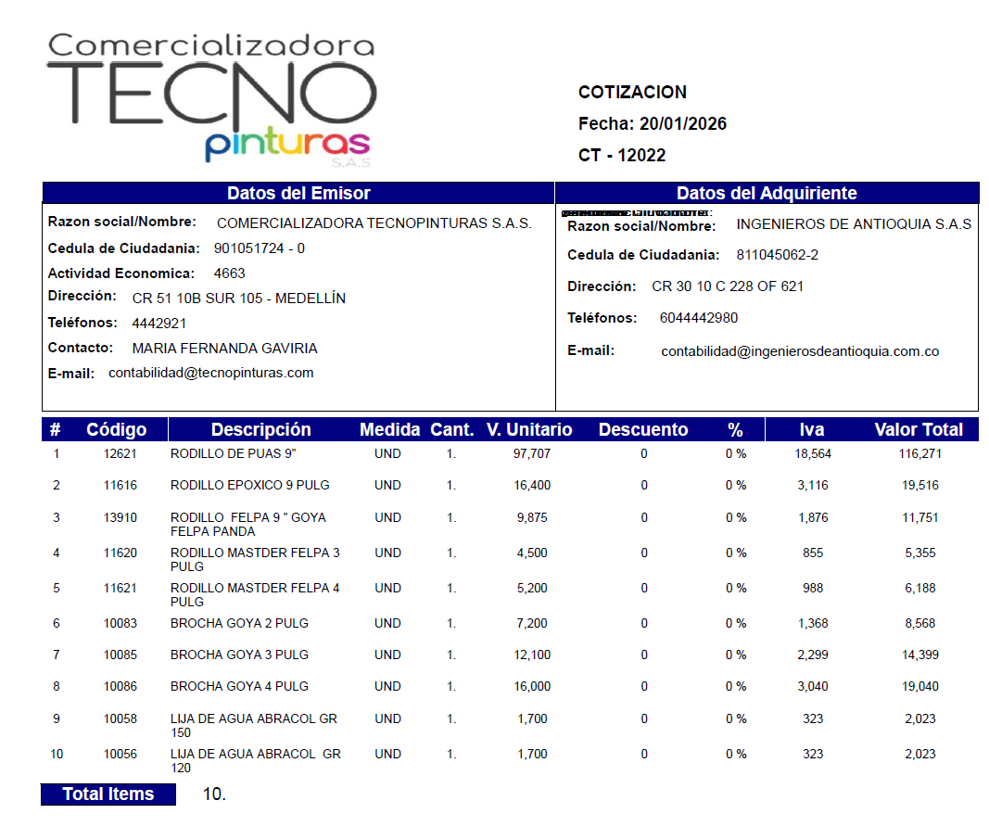

MUNDO ALIANZA
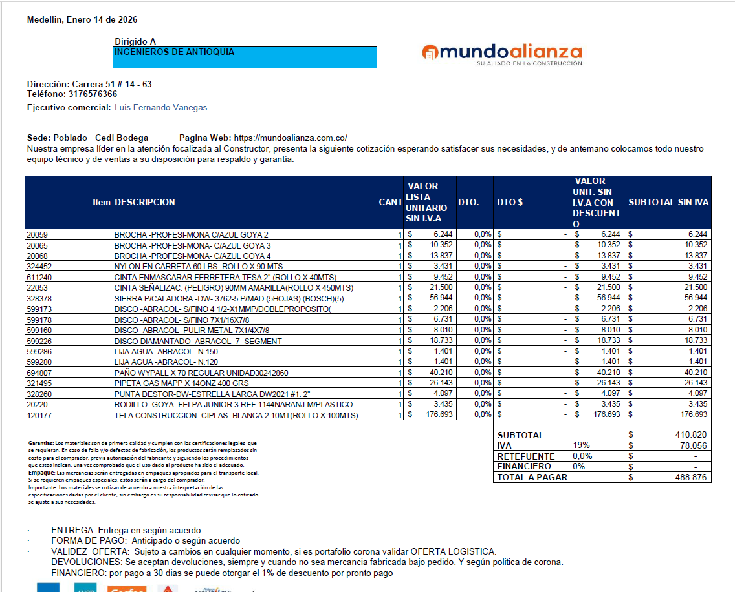

TIENDAS
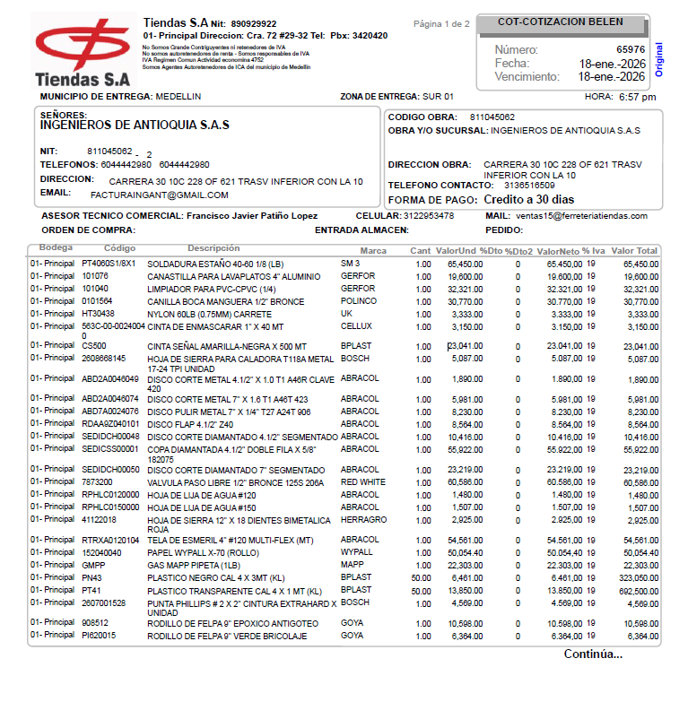

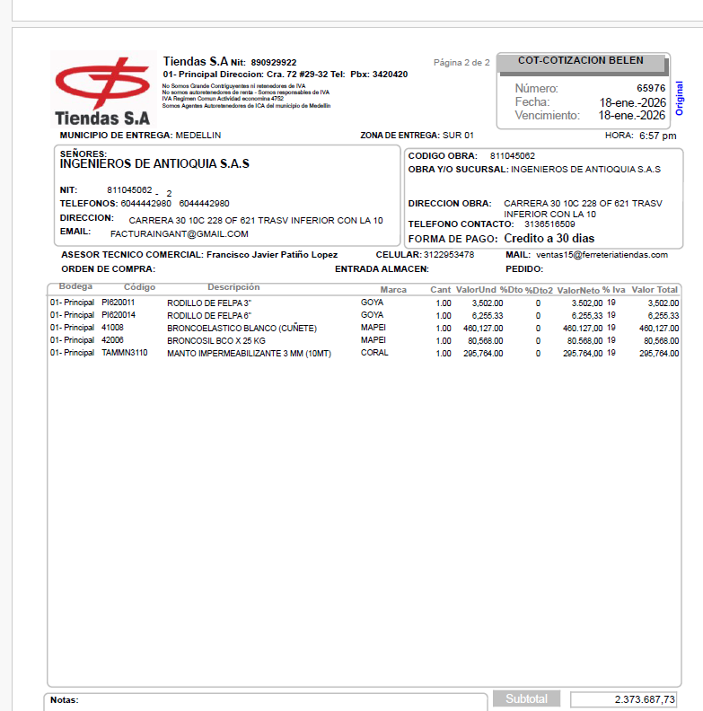

DEP PARIS
